Sheet1
绘图桌项目清单
序号 | 品名 | 规格 | 单位 | 图片 | 数量 | 单价 | 金额 | 备注
1 | 绘图桌（含一把椅子） | 常规 | 张 | 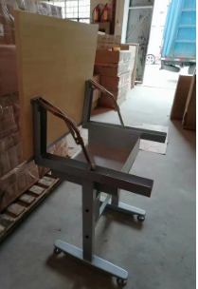 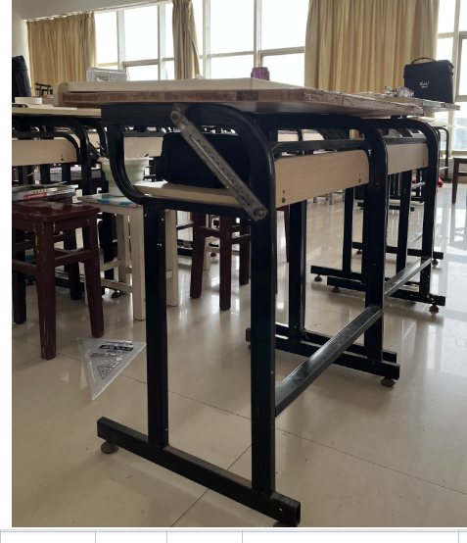 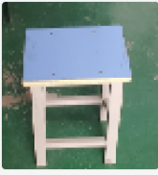 | 140 |  | 0 | 1、脚架采用4*4方管、厚度1.5mm，带伸缩翻板铰链，表面经脱脂除锈，酸洗、磷化、静电喷涂，表面无焊疤点；整体结构稳定牢固，承重力强，简约大气，带万向2、台面采用25厘E1级三聚氰胺颗粒板。
2 | 文件柜 |  |  |  | 6 |  | 0 | 厚度0.5MM
3 | 更衣门 |  |  | 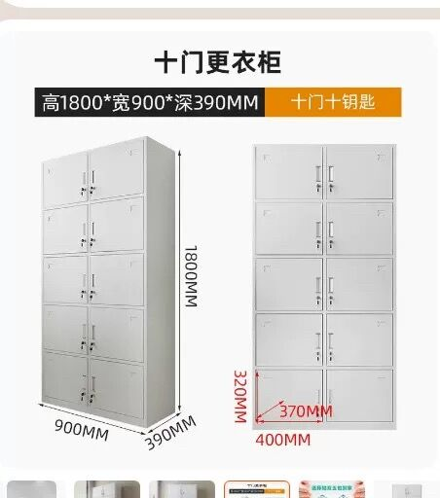 | 6 |  | 0 | 十门十钥匙文件柜1800*900*390

